score_mean
model | appearance | noise | price | shipping | usability
A | 4.9555555556 | 4.72 | 4.7413793103 | 3.8709677419 | 4.6097560976
B | 4.5217391304 | 3.85 | 4.8358208955 | 4.8363636364 | 4.3428571429
토픽별 점수 평균

score_diff
토픽별 점수 평균 차이 (A-B)
model | appearance | noise | price | shipping | usability
A | 0.43381642512 | 0.87 | -0.094441585178 | -0.96539589443 | 0.2668989547
B

kwd_cnt_A_noise
kwd | cnt
소음 | 15
없다 | 9
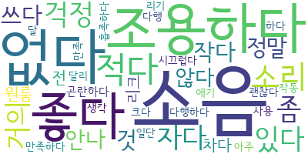
조용하다 | 8
좋다 | 7
적다 | 5
소리 | 4
좀 | 3
자다 | 3
거의 | 3
있다 | 3
걱정 | 3
작다 | 2
안나 | 2
않다 | 2
쓰다 | 2
정말 | 2
것 | 2
다음 | 1
작동 | 1
크다 | 1
일단 | 1
진동 | 1
설치 | 1
리크 | 1
달리 | 1
지나다 | 1
되다 | 1
편이 | 1
다만 | 1
별 | 1
하나 | 1
빼다 | 1
시간 | 1
다행 | 1
곤란하다 | 1
하다 | 1
다행하다 | 1
원룸 | 1
생각 | 1
만족하다 | 1
만족 | 1
리기 | 1
차다 | 1
흡족하다 | 1
괜찮다 | 1
아주 | 1
시끄럽다 | 1
달 | 1
사용 | 1
애기 | 1
전 | 1
같다 | 1

kwd_cnt_B_noise
kwd | cnt
소음 | 17
있다 | 8
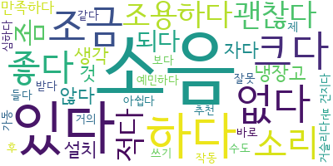
하다 | 6
조금 | 4
없다 | 4
크다 | 4
소리 | 3
좀 | 3
괜찮다 | 3
조용하다 | 3
적다 | 3
좋다 | 3
생각 | 2
자다 | 2
않다 | 2
만족하다 | 2
것 | 2
설치 | 2
되다 | 2
냉장고 | 2
분 | 1
추하다 | 1
해봤다 | 1
지다 | 1
아주 | 1
작동 | 1
사다 | 1
강 | 1
옆 | 1
제 | 1
감 | 1
듯 | 1
사무실 | 1
사용 | 1
구매 | 1
저희 | 1
직원 | 1
조절 | 1
심하다 | 1
거슬리다 | 1
받다 | 1
수도 | 1
예민하다 | 1
아쉽다 | 1
쓰기 | 1
추천 | 1
같다 | 1
거의 | 1
건지다 | 1
후 | 1
바로 | 1
가동 | 1
들다 | 1
보다 | 1
잘못 | 1
집 | 1

kwd_cnt_A_shipping
kwd | cnt
배송 | 26
좋다 | 9
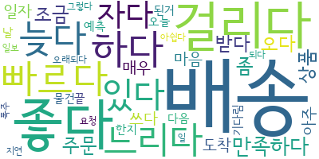
걸리다 | 8
만족하다 | 4
하다 | 4
빠르다 | 4
자다 | 4
느리다 | 4
있다 | 4
늦다 | 4
주문 | 3
받다 | 3
오다 | 3
조금 | 3
상품 | 3
좀 | 3
쓰다 | 2
마음 | 2
매우 | 2
아주 | 2
도착 | 2
일자 | 2
정일 | 1
주다 | 1
달 | 1
경기도 | 1
기다 | 1
감사하다 | 1
대기 | 1
곳 | 1
다른 | 1
들다 | 1
것 | 1
일도 | 1
거의 | 1
신속하다 | 1
및 | 1
배 | 1
만족 | 1
원하다 | 1
구매 | 1
서다 | 1
날짜 | 1
바로 | 1
수 | 1
고장 | 1
제품 | 1
거 | 1
난감하다 | 1
발 | 1
돼다 | 1
믿다 | 1
일 | 1
날 | 1
물건 | 1
예측 | 1
된거 | 1
기다림 | 1
끝 | 1
오늘 | 1
한지 | 1
오래되다 | 1
그렇다 | 1
요청 | 1
일보 | 1
폭주 | 1
주자 | 1
아쉽다 | 1
지연 | 1
되다 | 1
말 | 1
때문 | 1
졸이다 | 1
설치 | 1
다음 | 1
시간 | 1
전체 | 1
맞추다 | 1
입 | 1
같다 | 1

kwd_cnt_B_shipping
kwd | cnt
배송 | 43
빠르다 | 22
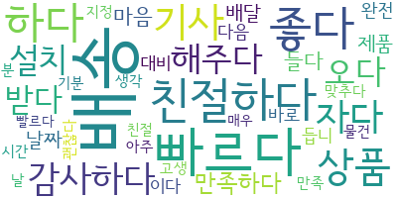
친절하다 | 17
좋다 | 17
하다 | 14
상품 | 12
기사 | 12
자다 | 10
감사하다 | 9
오다 | 8
설치 | 8
해주다 | 8
받다 | 7
만족하다 | 6
들다 | 5
마음 | 5
제품 | 4
배달 | 4
날짜 | 4
듭니 | 3
바로 | 3
다음 | 3
대비 | 3
완전 | 3
이다 | 3
좀 | 2
매우 | 2
가격 | 2
시간 | 2
빨르다 | 2
분 | 2
주문 | 2
만족스럽다 | 2
물건 | 2
맞추다 | 2
괜찮다 | 2
지정 | 2
아주 | 2
친절 | 2
날 | 2
기분 | 2
만족 | 2
고생 | 2
생각 | 2
대안 | 1
지방 | 1
사다 | 1
후기 | 1
있다 | 1
의사 | 1
저 | 1
재다 | 1
믿다 | 1
필요하다 | 1
또 | 1
판매 | 1
설명 | 1
고민 | 1
삼일 | 1
되다 | 1
이사 | 1
일욜날해 | 1
없다 | 1
거 | 1
추천 | 1
넘다 | 1
금액 | 1
쎄다 | 1
배송비 | 1
제 | 1
용도 | 1
비치 | 1
사택 | 1
겁나다 | 1
진짜 | 1
회사 | 1
같다 | 1
아파트 | 1
되어다 | 1
엘리베이터 | 1
달라 | 1
심 | 1
주시 | 1
연락 | 1
송전 | 1
배 | 1
요 | 1
옴 | 1
더 | 1
웃다 | 1
덥다 | 1
날씨 | 1
구입 | 1
급하다 | 1
늦어지다 | 1
연말 | 1
일단 | 1
주신 | 1
완료 | 1
가다 | 1
뻔 | 1
빠지다 | 1
목 | 1
늦다 | 1
주다 | 1
직접 | 1
맘 | 1
신속하다 | 1
업체 | 1
어떻다 | 1
그 | 1
많다 | 1
해주시 | 1
정말 | 1
자 | 1

